Indices de IPC por meses
 |  |  | Indexacción |  | Indice mes inicial
 |  |  |  |  | Indicie mes final
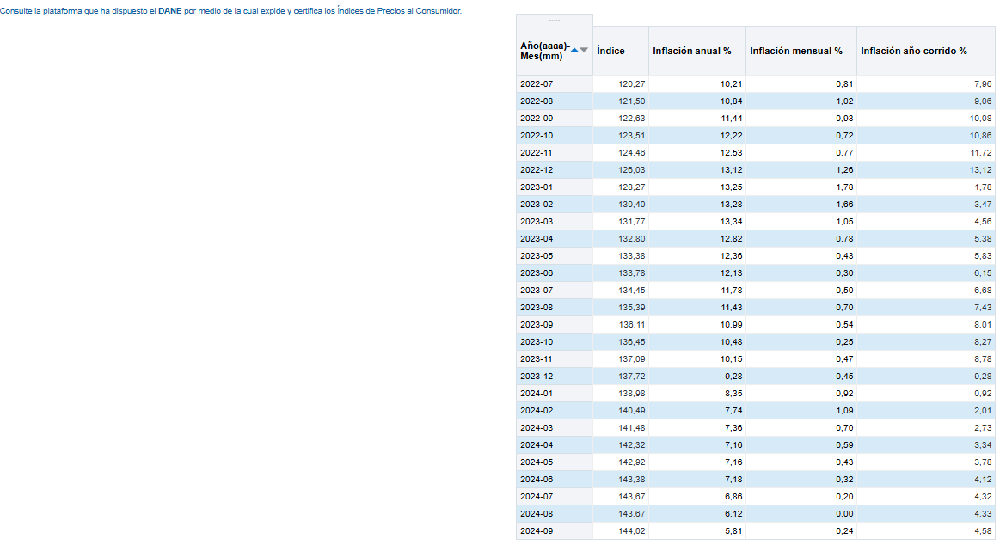
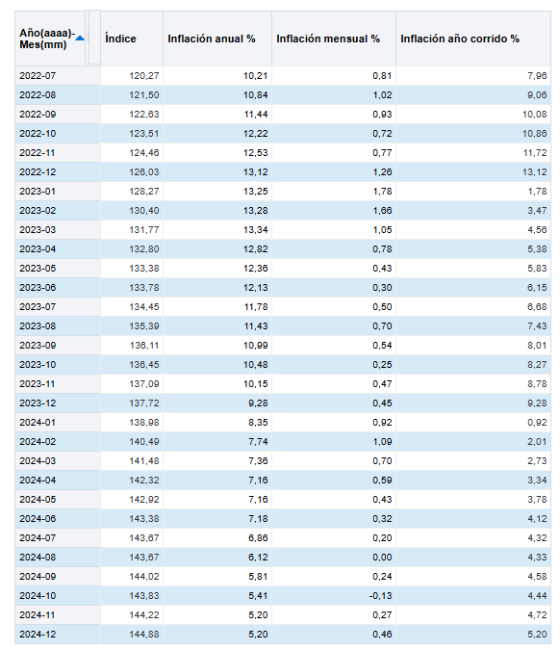
 |  |  |  |  |  | Índice

 |  |  | 2022-12 |  | 126.03 | 0.8750867935 | 0.8750867935 | 2022-12 | 126.03 | 0.86989232468 | 0.869892325
 |  |  | 2024-09 |  | 144.02 |  |  | 2024-12 | 144.88

 |  |  | 2022-12 |  | 126.03 | 0.8750867935 | 0.8750867935 | 2022-12 | 126.03 | 0.86989232468 | 0.869892325
 |  |  | 2024-09 |  | 144.02 |  |  | 2024-12 | 144.88

 |  |  | 2022-12 |  | 126.03 | 0.92594225259 | 0.92594225259 | 2022-12 | 126.03 | 0.91511762997 | 0.91511763
 |  |  | 2023-09 |  | 136.11 |  |  | 2023-12 | 137.72

 |  |  | 2022-12 |  | 126.03 | 0.91511762997 | 0.91511762997 | 2022-12 | 126.03 | 0.91511762997 | 0.91511762997
 |  |  | 2023-12 |  | 137.72 |  |  | 2023-12 | 137.72

https://totoro.banrep.gov.co/analytics/saw.dll?Go&Action=prompt&path=%2Fshared%2FSeries%20Estad%C3%ADsticas_T%2F1.%20IPC%20base%202018%2F1.2.%20Por%20a%C3%B1o%2F1.2.5.IPC_Serie_variaciones&Options=rdf&lang=es&NQUser=publico&NQPassword=publico123

 | año/mes | índice | inflación anual | inflación mensual | inflación año corrido
 | 2022-07 | 120.27 | 10.21 | 0.81 | 7.26
 | 2022-08 | 121.50 | 10.84 | 1.02 | 9.06
 | 2022-09 | 122.53 | 11.44 | 0.03 | 10.08
 | 2022-10 | 122.51 | 12.22 | 0.72 | 10.86
 | 2022-11 | 124.46 | 12.52 | 0.77 | 11.72
 | 2022-12 | 120.03 | 13.12 | 1.21 | 13.12
 | 2023-01 | 128.27 | 13.25 | 1.78 | 1.78
 | 2023-02 | 130.4 | 13.28 | 1.66 | 3.47
 | 2023-02 | 121.77 | 13.34 | 1.05 | 4.56
 | 2023-04 | 132.80 | 12.82 | 0.78 | 5.38
 | 2023-05 | 132.28 | 12.36 | 0.43 | 5.83
 | 2023-06 | 132.78 | 12.13 | 0.30 | 6.15
 | 2023-07 | 134.45 | 11.78 | 0.50 | 6.38
 | 2023-08 | 135.29 | 11.43 | 0.70 | 7.43
 | 2023-09 | 126.11 | 10.09 | 0.54 | 8.01
 | 2023-10 | 130.45 | 10.48 | 0.25 | 8.27
 | 2023-11 | 137.02 | 10.15 | 0.47 | 8.78
 | 2023-12 | 137.72 | 9.28 | 0.45 | θ.28
 | 2024-01 | 138.98 | 8.35 | 0.92 | 0.22
 | 2024-02 | 140.4ρ | 7.74 | 1.09 | 2.01
 | 2024-03 | 141.48 | 7.36 | 0.70 | 2.73
 | 2024-04 | 142.32 | 7.16 | 0.59 | 3.34
 | 2024-05 | 142.22 | 7.16 | 0.43 | 2.78
 | 2024-06 | 142.28 | 7.18 | 0.32 | 4.12
 | 2024-07 | 142.57 | 6.88 | 0.20 | 4.22
 | 2024-08 | 142.67 | 1.12 | 0.00 | 4.23
 | 2024-0θ | 144.02 | 5.81 | 0.24 | 4.58
 | 2024-10 | 143.83 | 5.41 | -0.13 | 4.44
 | 2024-11 | 144.22 | 5.2 | 0.27 | 4.72
 | 2024-12 | 14488 | 5.20 | 0.46 | 5.20

